初期画面表示
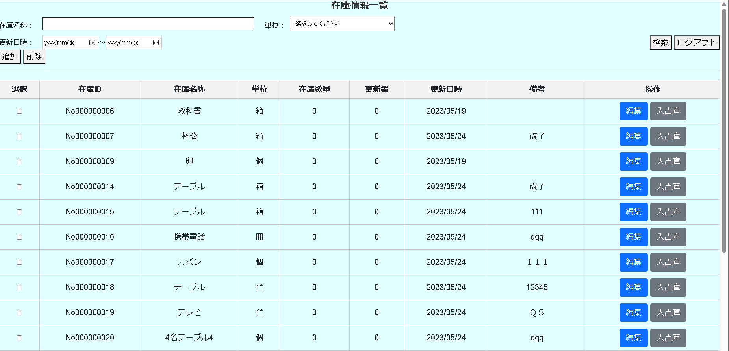
単体試験仕様書 |  | システムID | KS | 画面ID | K002 | 作成者 | 馬 | 更新者
 |  | システム名称 | 倉庫管理システム | 画面名 | 在庫情報一覧 | 作成日 | 2023-05-25 | 更新日

 | 在庫情報一覧

ケース
単体試験仕様書 |  | システムID | KS | 画面ID |  |  |  | K002 |  |  |  |  | 作成者 |  | 馬 |  |  | 更新者
 |  | システム名称 | 倉庫管理システム | 画面名 |  |  |  | 在庫情報一覧 |  |  |  |  | 作成日 |  | 2023-05-25 |  |  | 更新日

チェック内容
チェックポイント
 |  |  |  |  | 1 | 2 | 3 | 4 | 5 | 6 | 7 | 8 | 9 | 10 | 11 | 12 | 13 | 14 | 15
チェック条件 | 画面初期表示 |  |  |  | 〇
 | 在庫情報一覧取得 |  |  |  | 〇

 | 在庫名称
 | 未入力の場合 |  |  |  |  | 〇 |  | 〇 | 〇 |  |  | 〇
 | 入力の場合 |  |  |  |  |  | 〇 |  |  | 〇 | 〇 |  | 〇
 | 入力の場合（教科書） |  |  |  |  |  | 〇

 | 単位
 | 未入力の場合 |  |  |  |  | 〇 | 〇 |  | 〇 |  | 〇
 | 入力の場合 |  |  |  |  |  |  | 〇 |  | 〇 |  | 〇 | 〇

 | 更新日時From
 | 未入力の場合 |  |  |  |  | 〇 | 〇 | 〇 |  | 〇
 | 入力の場合 |  |  |  |  |  |  |  | 〇 |  | 〇 | 〇 | 〇

 | 更新日時To
 | 未入力の場合 |  |  |  |  | 〇 | 〇 | 〇 | 〇
 | 入力の場合 |  |  |  |  |  |  |  |  | 〇 | 〇 | 〇 | 〇

 | チェックボックス
 | 未入力の場合 |  |  |  |  |  |  |  |  |  |  |  |  |  | 〇
 | 入力の場合 |  |  |  |  |  |  |  |  |  |  |  |  |  |  | 〇

 | 検索ボタンを押下する場合 |  |  |  |  | 〇 | 〇 | 〇 | 〇 | 〇 | 〇 | 〇 | 〇
 | 追加ボタンを押下する場合 |  |  |  |  |  |  |  |  |  |  |  |  | 〇
 | 削除ボタンを押下する場合 |  |  |  |  |  |  |  |  |  |  |  |  |  | 〇 | 〇
 | ログアウトボタンを押下する場合 |  |  |  |  |  |  |  |  |  |  |  |  |  |  |  | 〇
 | 編集ボタンを押下する場合 |  |  |  |  |  |  |  |  |  |  |  |  |  |  |  |  | 〇
 | 入出庫ボタンを押下する場合 |  |  |  |  |  |  |  |  |  |  |  |  |  |  |  |  |  | 〇

 | 在庫名称に空白が表示されること。 |  |  |  | 〇
確認内容 | 単位に空白が表示されること。 |  |  |  | 〇
 | 更新日時に空白が表示されること。 |  |  |  | 〇

 | エラー「E0001在庫情報一覧を選択してください。」が表示されること |  |  |  |  |  |  |  |  |  |  |  |  |  | 〇
 | 「E0002選択した選択した在庫情報一覧を削除してもよろしいですか。」が表示されること |  |  |  |  |  |  |  |  |  |  |  |  |  |  | 〇

 | 在庫情報登録画面へ遷移すること。 |  |  |  |  |  |  |  |  |  |  |  |  | 〇
 | ログイン画面へ遷移すること。 |  |  |  |  |  |  |  |  |  |  |  |  |  |  |  | 〇
 | 在庫情報更新画面へ遷移すること。 |  |  |  |  |  |  |  |  |  |  |  |  |  |  |  |  | 〇
 | 入出庫画面へ遷移すること。 |  |  |  |  |  |  |  |  |  |  |  |  |  |  |  |  |  | 〇

 | 検索結果が正確に表示すること。 |  |  |  |  | 〇 | 〇 | 〇 | 〇 | 〇 | 〇 | 〇 | 〇
 | 検索結果(教科書) |  |  |  |  |  | 〇

実施結果 |  |  |  |  | ○ | ○ | ○ | ○ | ○ | ○ | ○ | ○ | ○ | ○ | × | × | ○ | ○ | ×
実施者 |  |  |  |  | 馬 | 馬 | 馬 | 馬 | 馬 | 馬 | 馬 | 馬 | 馬 | 馬 | 馬 | 馬 | 馬 | 馬 | 馬
検証日 |  |  |  |  | 2023-05-26 | 2023-05-26 | 2023-05-26 | 2023-05-26 | 2023-05-26 | 2023-05-26 | 2023-05-26 | 2023-05-26 | 2023-05-26 | 2023-05-26 | 2023-05-26 | 2023-05-26 | 2023-05-26 | 2023-05-26 | 2023-05-26
確認者
確認日

ケース (境界値)
単体試験仕様書 | システムID | KS | 画面ID |  |  |  | K002 | 作成者 | 馬 | 更新者
 | システム名称 | 倉庫管理システム | 画面名 |  |  |  | 在庫情報一覧 | 作成日 | 2023-05-25 | 更新日

チェック内容
チェックポイント
 |  |  |  | 1 | 2 | 3 | 4
チェック条件

確認内容

実施結果
実施者
検証日
確認者
確認日

